Hoja1
PLAN ANTICORRUPCIÓN Y DE ATENCIÓN AL CIUDADANO - PAAC 2023 versión 4 30-09-2023

Componente 1: Gestión del Riesgo de Corrupción - Mapa de Riesgos de Corrupción
Actividades | Meta o producto | Responsable | 30-Apr-2023 | 31-Aug-2023 | 31-Dec-2023

Publicar el mapa de riesgos de FONCEP, incluyendo el monitoreo de riesgos. | Mapa de riesgo publicado en la página de FONCEP | Oficina Asesora de Planeación |  |  | 100%
Realizar informe de seguimiento a ejecución Plan Anticorrupción y mapa de riesgos de corrupción. Corte diciembre 2022. | Publicación del informe en página web del foncep. | Oficina de Control Interno | 100%
Realizar informe de seguimiento a ejecución Plan Anticorrupción y mapa de riesgos de corrupción. Corte abril 2023. | Publicación del informe en página web del foncep. | Oficina de Control Interno |  | 100%
Realizar informe de seguimiento a ejecución Plan Anticorrupción y mapa de riesgos de corrupción. Corte agosto 2023. | Publicación del informe en página web del foncep. | Oficina de Control Interno |  |  | 100%

Componente 2: Racionalización de Trámites
Actividades | Meta o producto | Responsable | 30-Apr-2023 | 31-Aug-2023 | 31-Dec-2023

Definir la estrategia de racionalización para el año 2023 y cargarla en el SUIT | Estrategia incluida en el PAAC y Descarga del SUIT que evidencia registro de la estrategia | Oficina Asesora de Planeación | 100%
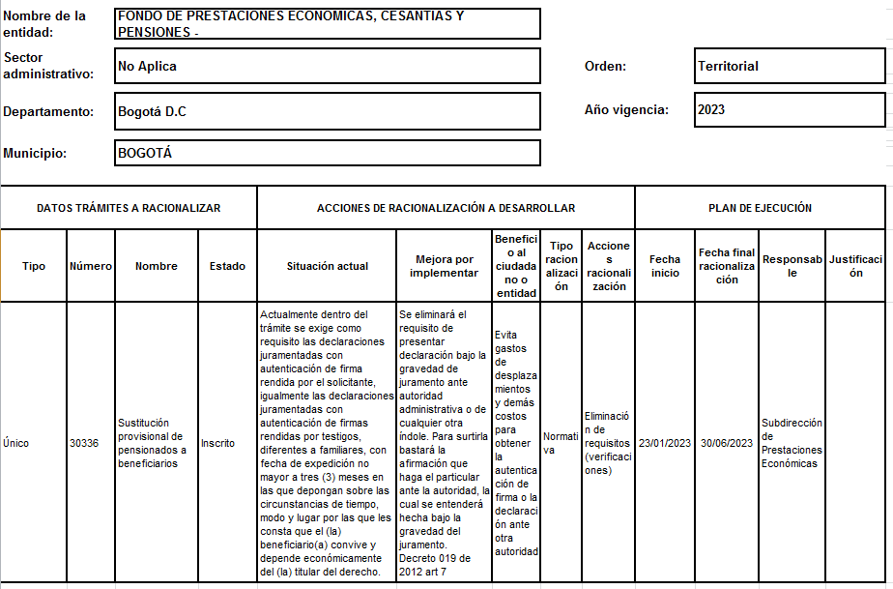

Componente 3: Rendición de cuentas
Actividades | Meta o producto | Responsable | 30-Apr-2023 | 31-Aug-2023 | 31-Dec-2023

Elaborar un informe de recomendaciones de Rendición de Cuentas - Gobierno Abierto y Reporte de Datos de Operación | Documento con los resultados de las acciones de rendición de cuentas, gobierno abierto y del reporte de datos de operación de la estrategia de racionalización de trámites | Oficina Asesora de Planeación |  |  | 100%
Realizar jornadas de diálogo (presencial o virtual) de doble vía I semestre | Informe de la jornada de diálogo I semestre | Comunicaciones y servicio al ciudadano |  | 100%
Realizar jornadas de diálogo (presencial o virtual) de doble vía II semestre | Informe de la jornada de diálogo II semestre | Comunicaciones y servicio al ciudadano |  |  | 100%
Realizar jornada de rendición de cuentas sectorial I semestre | Informe de repositorio actualizado | Comunicaciones y servicio al ciudadano |  | 100%
Realizar jornada de rendición de cuentas sectorial II semestre | Informe de repositorio actualizado | Comunicaciones y servicio al ciudadano |  |  | 100%
Realizar campaña de participación ciudadana y rendición de cuentas | Informe de campaña | Comunicaciones y servicio al ciudadano |  |  | 100%
Realizar ejercicio de rendición de cuentas FONCEP a través de redes sociales (cierre de administración) | Realizar informe de rendición de cuentas y participación ciudadana del periodo publicado y divulgado | Comunicaciones y servicio al ciudadano |  |  | 100%

Componente 4: Mecanismos para mejorar la atención al ciudadano
Actividades | Meta o producto | Responsable | 30-Apr-2023 | 31-Aug-2023 | 31-Dec-2023

Reportar el avance del I semestre de la política de atención al pensionado de acuerdo con los lineamientos que establezca la Secretaría Distrital de Planeación | Registro del seguimiento efectuado en el I semestre en la matriz o sistema definido por la Secretaría Distrital de Planeación | Dirección General |  | 100%
Reportar el avance del II semestre de la política de atención al pensionado de acuerdo con los lineamientos que establezca la Secretaría Distrital de Planeación | Registro del seguimiento efectuado en el II semestre en la matriz o sistema definido por la Secretaría Distrital de Planeación | Dirección General |  |  | 100%
Realizar primera campaña de PQRSD (interna y externa) | Informe de divulgación de campaña. | Comunicaciones y servicio al ciudadano |  | 100%
Realizar segunda campaña de PQRSD (interna y externa) | Informe de divulgación de campaña. | Comunicaciones y servicio al ciudadano |  |  | 100%
Realizar campaña día del pensionado | Informe de campaña | Comunicaciones y servicio al ciudadano |  | 100%
Difundir la oferta institucional de servicios a los pensionados de FONCEP que ofrece el Distrito Capital | Realizar informe- repositorio con la oferta de programas del Distrito a los cuales pueden acceder los pensionados. | Comunicaciones y servicio al ciudadano |  |  | 100%
Actualizar en la página web la oferta de bienes, programas y servicios a entregar por parte de las entidades del Distrito, dirigidas a los pensionados de FONCEP. | Matriz de información consolidada para divulgar | Comunicaciones y servicio al ciudadano |  |  | 100%
Entregar un documento técnico que contenga la estrategia audiovisual desplegada en el año como apoyo a la implementación de la política de atención al pensionado. | Documento técnico que contenga la estrategia audiovisual desplegada en el año como apoyo a la implementación de la política de atención al pensionado. | Comunicaciones y servicio al ciudadano |  |  | 100%
Elaborar un documento que describa las actividades realizadas durante la ejecución del contrato para el pago de la nómina de pensionados de la EAAB. | Documento que describe las actividades realizadas por el contratista en cumplimiento de la ejecución del contrato incluido en la cuenta de cobro mensual. | Subdirección Financiera y Administrativa |  |  | 100%
Realizar encuestas a los grupos de valor de FONCEP y analizar sus resultados - I semestre | Informe con resultados y análisis de la encuesta aplicada a los grupos de valor de FONCEP - I semestre | Comunicaciones y servicio al ciudadano |  | 100%
Realizar encuestas a los grupos de valor de FONCEP y analizar sus resultados - II semestre | Informe con resultados y análisis de la encuesta aplicada a los grupos de valor de FONCEP - II semestre | Comunicaciones y servicio al ciudadano |  |  | 100%
Actualizar el repositorio con la oferta de programas del Distrito a los cuales pueden acceder los pensionados. | Repositorio actualizado con la oferta de programas del Distrito a los cuales pueden acceder los pensionados. | Comunicaciones y servicio al ciudadano |  |  | 100%

Divulgar las estrategias de los programas que ofrece el distrito en los puntos presenciales de atención de FONCEP y por medios electrónicos. | Estrategias de divulgación de los programas que ofrece el distrito en los puntos presenciales de atención de FONCEP y por medios electrónicos. | Comunicaciones y servicio al ciudadano |  |  | 100%
Realizar convocatorias a actividades del sector cultura para la vinculación de las pensionadas y pensionados de FONCEP | Convocatorias a actividades del sector cultura para la vinculación de las pensionadas y pensionados de FONCEP | Comunicaciones y servicio al ciudadano |  |  | 100%
Realizar jornadas de socialización, afiliación y entrega de la tarjeta de Pasaporte Vital a los pensionados de FONCEP en el marco del día del pensionado. | Jornadas de socialización, afiliación y entrega de la tarjeta de Pasaporte Vital a los pensionados de FONCEP en el marco del día del pensionado. | Comunicaciones y servicio al ciudadano |  |  | 100%
Realizar convocatorias de actividades del sector de desarrollo económico ofrecidas por el distrito para que se vinculen las pensionadas y pensionados de FONCEP. | Convocatorias de actividades del sector de desarrollo económico ofrecidas por el distrito para que se vinculen las pensionadas y pensionados de FONCEP. | Comunicaciones y servicio al ciudadano |  |  | 100%
Publicar los programas gestionados del distrito a través de los canales de FONCEP | Programas gestionados del distrito a través de los canales de FONCEP. | Comunicaciones y servicio al ciudadano |  |  | 100%
Socializar la oferta de servicios realizadas por la Secretaría de la Mujer para promover el acceso de las mujeres pensionadas de FONCEP. | Socializaciones de la oferta de servicios realizadas por la Secretaría de la Mujer para promover el acceso de las mujeres pensionadas de FONCEP | Comunicaciones y servicio al ciudadano |  |  | 100%
...

